固定资产采购申请单第2页
固定资产申请单

固定资产采购描述 |  | 第二页

 | 内容包括且不限于固定资产采购理由；固定资产采购用途、预计
 | 效益回收期以及其他需要特别说明的事项

 | 目前，各种气阀气路产品稳定供货产量大，为进一步提高生产能力，现申请采购以下设备： ①、为提高气路、调节机构产品追溯标签粘贴的质量、效率和美观度，申请采购1台标签打印粘贴一体机； ②、为提高气路产品包装的可靠性和美观度，申请采购1台束带包装机； 备注：初步询价仅供参考，最终以采购定价为准。

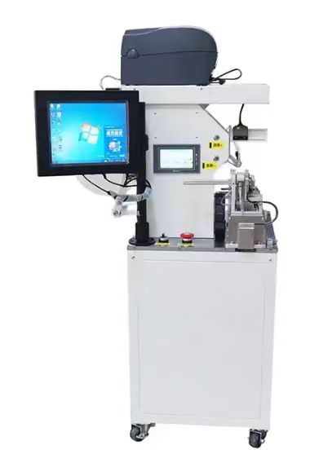
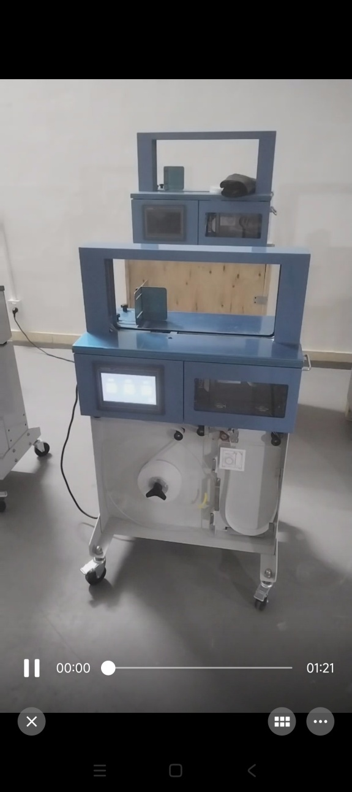

标签打印粘贴一体机
束带包装机

